MasterData
Stt | Nhân sự | Ảnh chữ ký | Ghi chú
1 | Trần Thanh Hùng | 
2 | Phạm Nguyệt Quỳnh Như | 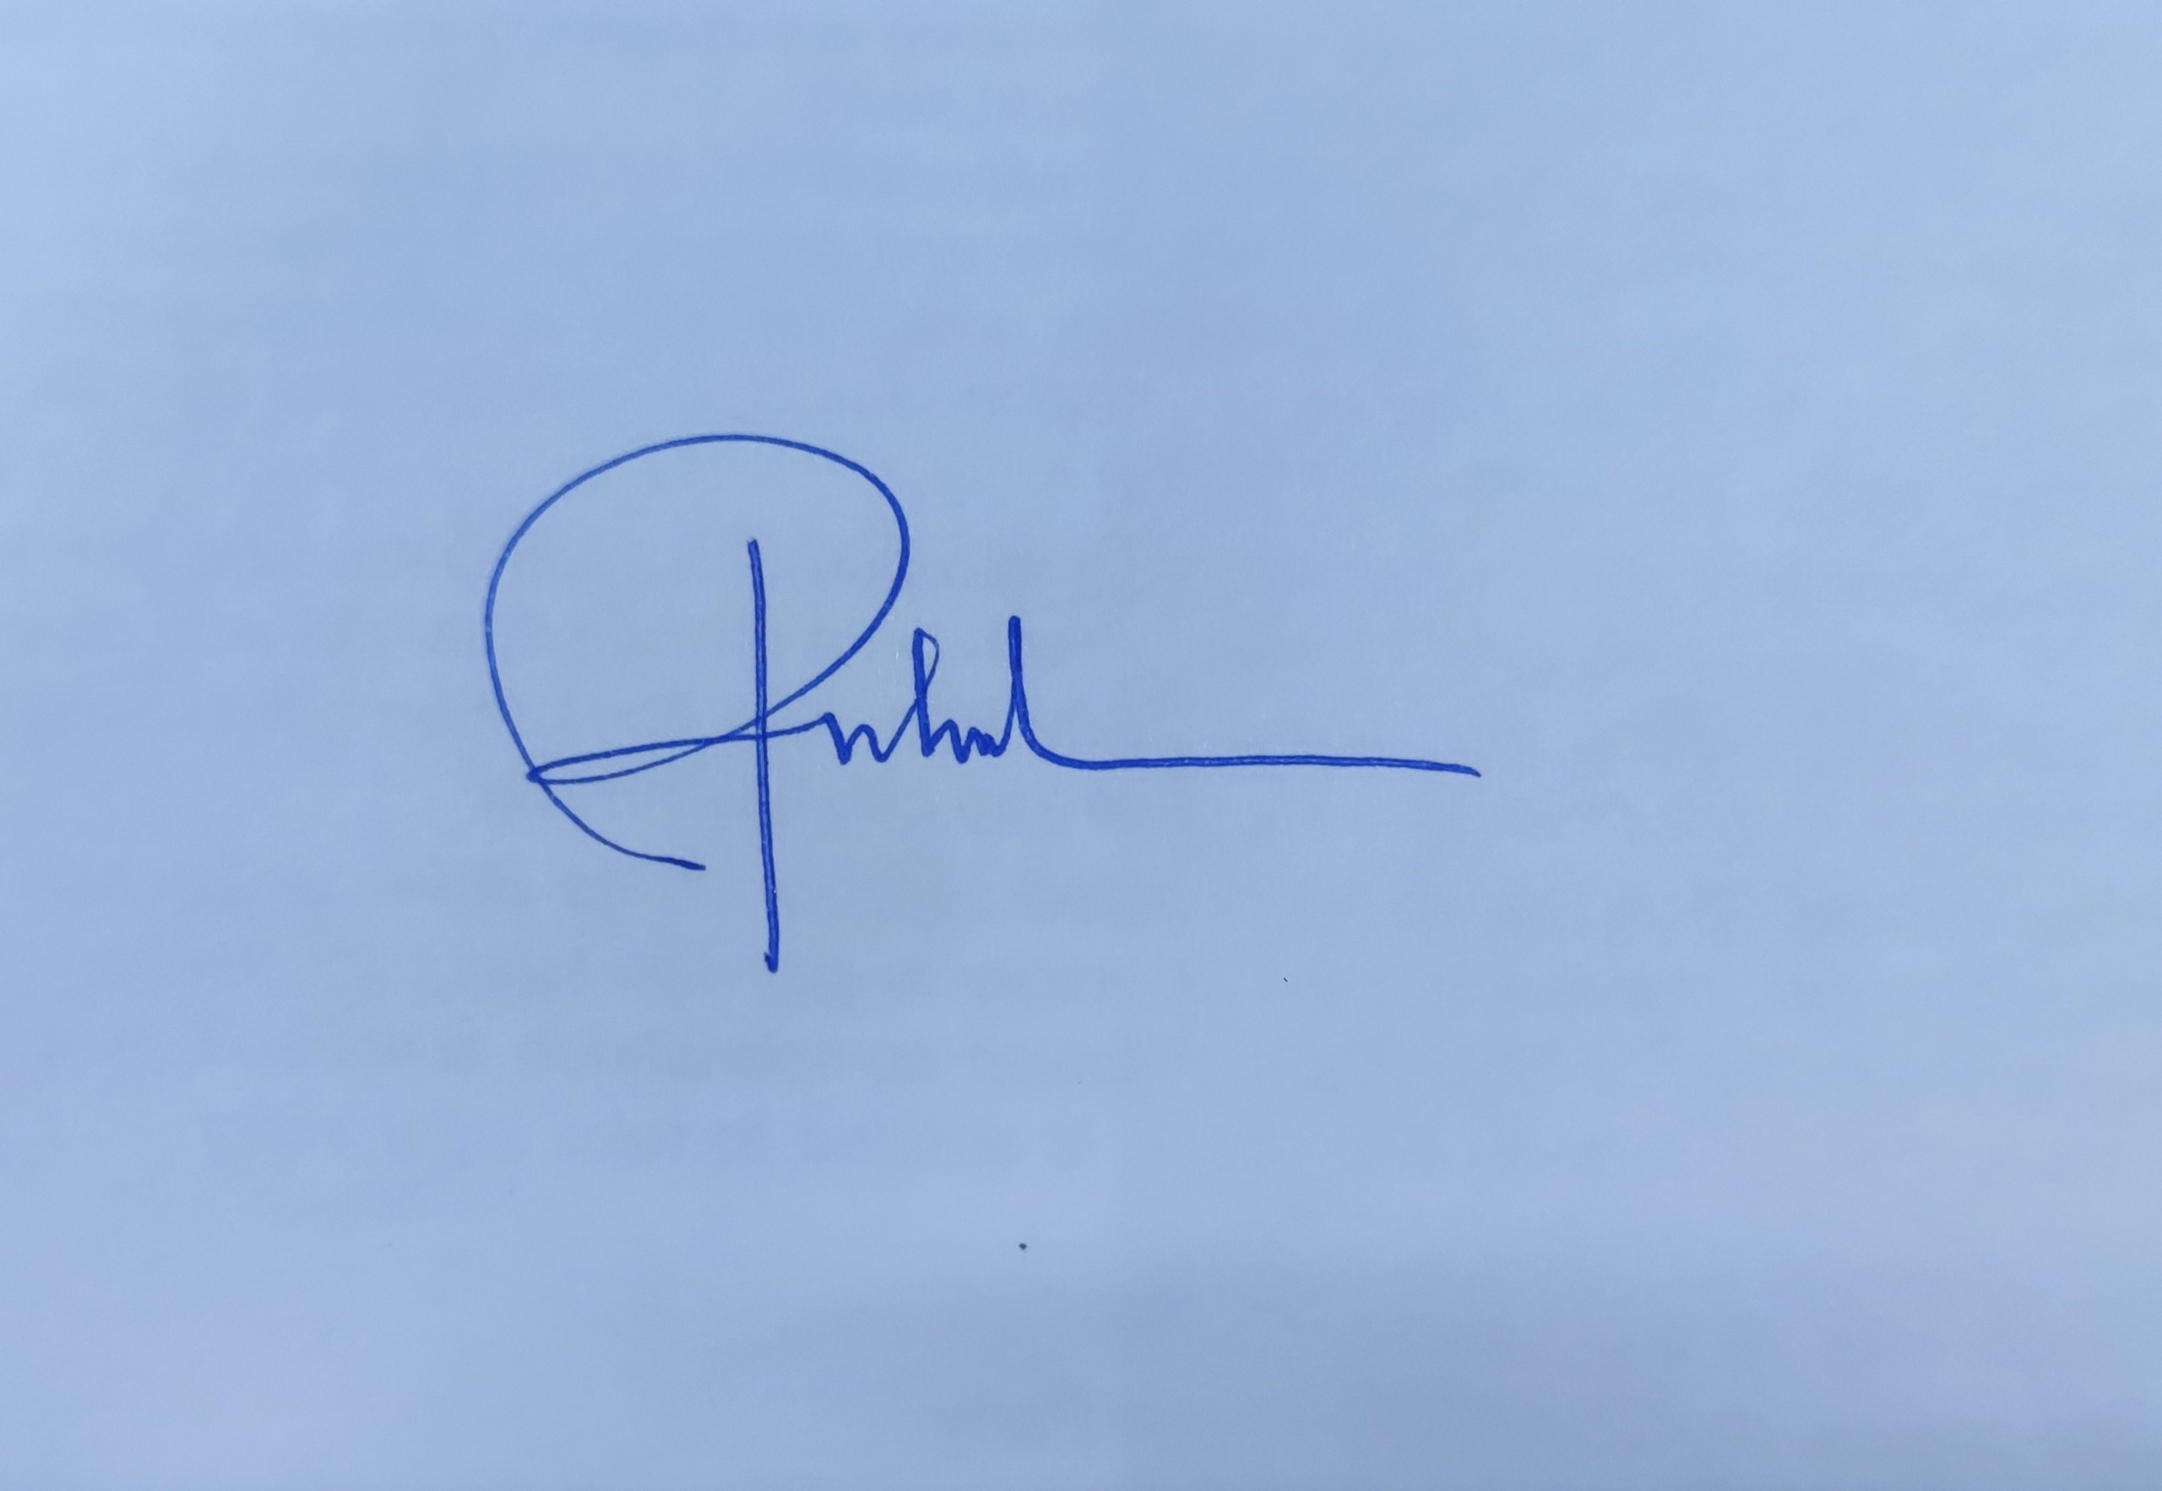
3 | Võ Đỗ Thi Nhân
4 | Trần Văn Đạo | 